四角錐
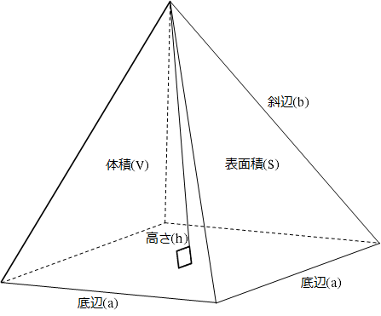
四角錐計算機1
No. | メモ | 底辺(a) | 斜辺(b) | 高さ(h) | 表面積(S) | 体積(V)
1 |  | 1.000 | 2.000 | 1.871 | 4.873 | 0.624
2 |  | 1.500 | 2.500 | 2.264 | 9.405 | 1.698
3 |  | 2.000 | 3.000 | 2.646 | 15.314 | 3.528
4 |  | 2.500 | 3.500 | 3.021 | 22.596 | 6.293
5 |  | 3.000 | 4.000 | 3.391 | 31.249 | 10.173
6 |  | 3.500 | 4.500 | 3.758 | 41.270 | 15.346
7 |  | 4.000 | 5.000 | 4.123 | 52.661 | 21.990
8 |  | 4.500 | 5.500 | 4.486 | 65.418 | 30.281
9 |  | 5.000 | 6.000 | 4.848 | 79.544 | 40.397
10 |  | 5.500 | 6.500 | 5.208 | 95.036 | 52.516

四角錐計算機2
No. | メモ | 底辺(a) | 高さ(h) | 斜辺(b) | 表面積(S) | 体積(V)
1 |  | 1.0000 | 2.0000 | 2.1213 | 5.1231 | 0.6667
2 |  | 1.5000 | 2.5000 | 2.7157 | 10.0802 | 1.8750
3 |  | 2.0000 | 3.0000 | 3.3166 | 16.6491 | 4.0000
4 |  | 2.5000 | 3.5000 | 3.9211 | 24.8326 | 7.2917
5 |  | 3.0000 | 4.0000 | 4.5277 | 34.6320 | 12.0000
6 |  | 3.5000 | 4.5000 | 5.1357 | 46.0481 | 18.3750
7 |  | 4.0000 | 5.0000 | 5.7446 | 59.0813 | 26.6667
8 |  | 4.5000 | 5.5000 | 6.3541 | 73.7319 | 37.1250
9 |  | 5.0000 | 6.0000 | 6.9642 | 90.0000 | 50.0000
10 |  | 5.5000 | 6.5000 | 7.5746 | 107.8858 | 65.5417

